Sheet1
1、软件的开发方式
 | 面对一个问题的时候
 | 面向过程 | 比如C语言，考虑的是需要解决的问题，需要实现的功能，然后每个功能有哪些子功能，然后每个子功能用函数实现
 | 面向对象 | 比如java，考虑的是这个问题涉及到哪些类，类有什么属性、行为，设计这个类，生成对象，对象调用方法实现功能

2、类的设计和使用
 | 使用者 | 系统类，自己的类，都通过对类的使用来完成程序——希望类是功能强大的，使用方便的
 | 设计者 | 充分考虑到类的功能，尽量设计功能强大，好用的类

3、类的构成
 | 成员变量 | 实例变量 |  | Rect r = new Rect(); | 类变量
 |  | 类变量 |  | r.move()
 | 成员方法 |  |  |  |  | 类方法
 |  | 实例方法 |  |  | r
 |  | 类方法

 | 构造方法

 | 实例初始器 |  |  |  | 实例变量
 | 静态初始器 |  |  |  |  | 实例方法

4、类的设计过程
 | 1、定义类 | 类的命名规则和习惯
 | 2、定义变量
 |  | 实例变量，一般私有化，并提供set/get方法，可根据情况不私有化
 |  | 类变量，static修饰
 | 3、构造方法
 |  | 特殊的方法
 |  | 重载的多个

 | 4、定义方法
 |  | 实例方法
 |  | 类方法

 | 5、生成对象
 | 6、对象调用方法

 | 关于变量
 |  | 类变量 | 属于类，只有一份，所有对象共享，一般用类名调用，也可用对象调用
 |  | 实例变量 | 属于实例，每个实例都有一份，一般是私有的，通过set/get调用，也可不私有，用对象调用
 |  | 局部变量 | 属于方法，作用范围就是定义的那对大括号，实例变量和局部变量可以重名，this
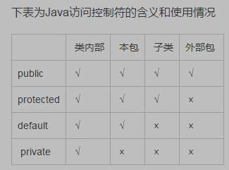
 |  | final修饰 | 就是常量

 | 关于构造方法

 | 关于方法
 |  | 实例方法 | 对象调用时才会分配入口地址，用对象调用
 |  | 类方法 | 类加载就分配入口地址，用类名调用

修饰符
 | 四个访问修饰符：类、方法、成员变量均可用，局部变量不可用
 | static | 成员变量，方法
 | final | 修饰局部变量，表示常量，修饰类、方法也可以
 | this | 区分实例变量和局部变量

